FE
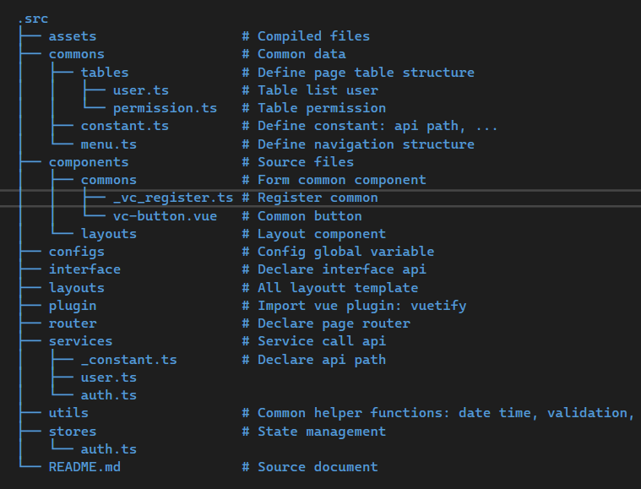

v-model | tự động cập nhật dữ liệu với DOM khi sử dụng form |  |  |  |  | ràng buộc dữ liệu 2 chiều
 | Used in HTML forms with tags like <form>, <input> and <button>. Creates a two way binding between an input element and a Vue instance data property.
v-bind | ràng buộc dữ liệu |  | ràng buộc 1 chiều
v-if | nếu v-if==false thì toàn bộ đoạn code bên trong không được chạy
 |  | hoặc chạy vào v-else
v-show | display: none
ref | biến phản ứng, dùng để chứa dữ liệu |  |  |  |  | const search = ref<any>("");: |  |  | khởi tạo biến search là 1 chuỗi rỗng
 | nơi tham chiếu, lưu, tự động cập nhật dữ liệu

Có store để lưu trữ dữ liệu
 | GetAll
 | GetList
 | Delete
v-bind:value | Ràng buộc data với input, data thay đổi thì input mới thay đổi
props | truyền dữ liệu từ thẻ component (cha) đến component gốc (con) |  |  |  |  |  |  | truyền dữ liệu từ cha -> con |  |  | bên trong attribute | <vc-button :key ="data">
 | vc-ratio
 | The prop is read-only from the parent
 | Chỉ đọc từ thẻ component chứ không sửa được
Emit | Truyền thông tin/dữ từ component con sang component cha, để component cha xử lý dữ liệu |  |  |  |  |  |  |  |  |  | truyền dữ liệu từ con -> cha để xử lý
 | Tạo sự kiện trong component con và truyền sang component cha
attrs | Lấy các thuộc tính truyền vào từ component cha mà không được định nghĩa trong props
fallthrough attributes | truyền attribute từ component cha đến component con |  |  |  |  |  | có thể truyền cả style, class từ component cha sang component con
<slot> | truyền dữ liệu từ thẻ component (cha) đến component gốc (con) |  |  |  |  |  |  | bên trong thẻ tag (đầu, cuối) |  | <vc-button> data<vc-button/>
v-slot | đặt tên cho slot |  | <slot name="topSlot"></slot> |  |  |  | shorthand #
<template #default="scope"> | scope đại diện cho dữ liệu ở hàng hiện tại (cell) trong bảng
 | Khi cần custom cách hiển thị mới dùng if else
v-model="dialog": Liên kết việc hiển thị/hide của hộp thoại với thuộc tính dialog trong dữ liệu của Vue instance. Khi dialog là true, hộp thoại sẽ hiển thị, và khi dialog là false, hộp thoại sẽ ẩn.
Flow | view
 |  | store
 |  |  | service
 |  |  |  | API
 |  |  |  |  | response
 |  |  |  |  |  | store
 |  |  |  |  |  |  | view
router - main.js
 | vc-register (khai báo component common (vc-input))
 | _register.ts (khai báo layout)
 | router.ts (khai báo component view (application))
 |  | index.auth.router.ts (account, login, auth)
 |  | index.app.router.ts (application)

GetPaged
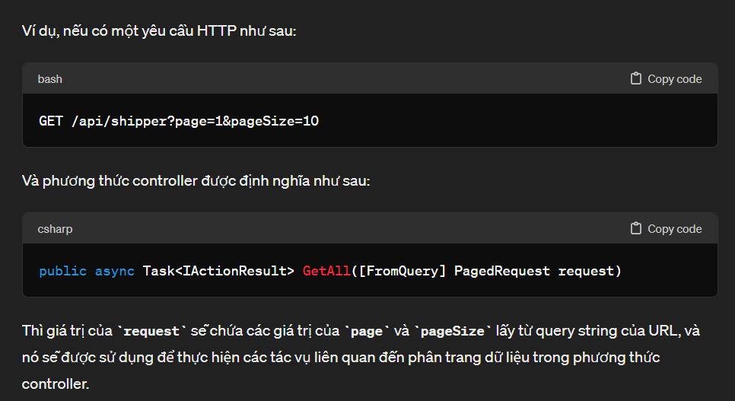
Nhận request từ client và gọi đến IShipperService
 | [HttpGet]
 | //Nhận query string từ URL và lưu vào request//
 | public async Task<IActionResult> GetAll([FromQuery] PagedRequest request)
 | {
 | var data = await shipperServices.GetPaged(request);
 | return Ok(data);
 | }
Gọi Service GetPaged tương ứng, truyền request và lưu kết quả trả về vào response
 | public interface IShipperServices
 | {
 | Task<PagedList<ShipperResponse>> GetPaged(PagedRequest request);
Xử lý get data từ PagedList<Shipper> và thực hiện ánh xạ vào PagedList<ShipperResponse>, sau đó trả về dataMapping
 | public async Task<PagedList<ShipperResponse>> GetPaged(PagedRequest request)
 | {
 | PagedList<Shipper> data;
 | //Hiển thị tất cả data và sắp xếp (SortBy))
 | if (request.get_all)
 | {
 | data = shipperRepository
 | .GetQuery()
 | //loại bỏ những bản ghi có del_flag=true, và chỉ chọn các bản ghi có del_flag=false//
 | .ExcludeSoftDeleted()
 | //kiểm tra xem có request sort của người dùng không, nếu không sẽ sort theo updated_at.desc//
 | .SortBy(request.sort ?? "updated_at.desc")
 | //Trả về total và List data//
 | .ToAllPageList();
 | }
 | //chức năng tìm kiếm dựa trên field shipper.name//
 | else
 | {
 | data = await shipperRepository
 | .GetQuery()
 | .ExcludeSoftDeleted()
 | .Where(x => !string.IsNullOrEmpty(request.search) ? x.shipper_name.ToLower().Contains(request.search.ToLower()) : true)
 | .SortBy(request.sort ?? "updated_at.desc")
 | .ToPagedListAsync(request.page, request.size);
 | }

 | var dataMapping = _mapper.Map<PagedList<ShipperResponse>>(data);
 | return dataMapping;
 | }

Note
Repository (kho lưu trữ) nơi viết các phương thức Query, thao tác với DB (CRUD)
Tạo Repository thông qua UnitOfWork: để đảm bảo tính nhất quán
 | Điều này đảm bảo rằng nếu một hoặc nhiều thao tác không thành công, toàn bộ thay đổi sẽ bị hủy và cơ sở dữ liệu sẽ không bị trạng thái không nhất quán
 | Unit of Work giúp quản lý tài nguyên hiệu quả hơn bằng cách cho phép bạn chỉ mở và đóng kết nối cơ sở dữ liệu một lần trong một giao dịch lớn thay vì mở và đóng kết nối nhiều lần trong các thao tác nhỏ riêng lẻ

.ExcludeSoftDeleted() |  |  | //loại bỏ những bản ghi có del_flag=true//
ERD | Mục đích
 |  | Thay vì vẽ thì viết mũi tên
 |  | Ko cần giải thích hoặc giải thích cho khách hàng 1 lần, nhìn cái khác tự hiểu
 |  | Dự án lớn mới cần vẽ
 |  | 0 … 1 | 0 hoặc 1
 |  | 1 ... 1 | 1 và chỉ 1
 |  | 1 … n | 1 hoặc nhiều
 |  | 0 … n | 0 hoặc nhiều
Schema | 3 lớp | gaibu schema | Tạo bảng view cho enduser (phân quyền) | Thực tế gọi là bảng view
 |  | gainen schema | Tạo table, DB | Thực tế gọi là DB
 |  | naibu schema | Nơi định nghĩa DB lớn như nào, bộ đệm sử dụng bao nhiêu tài nguyên, vv (cấu trúc vật lý để lưu trữ dữ liệu) (khi tạo DB hệ thống tự làm)
Tính ACID của 1 transaction |  | A | 1 là làm hết từ đầu đến cuối, 2 là không làm
 |  | C | không mâu thuẫn trong DB (Data master phải hiển thị đúng, đủ trên DB)
 |  | I | nếu nhiều trans đồng thời, các trans phải được xử lí xong 1 cách tuần tự (A)
 |  | D | khi 1 trans kết thúc, Data đc lưu rồi, dù có lỗi xảy ra, data đã lưu sẽ không bị ảnh hưởng
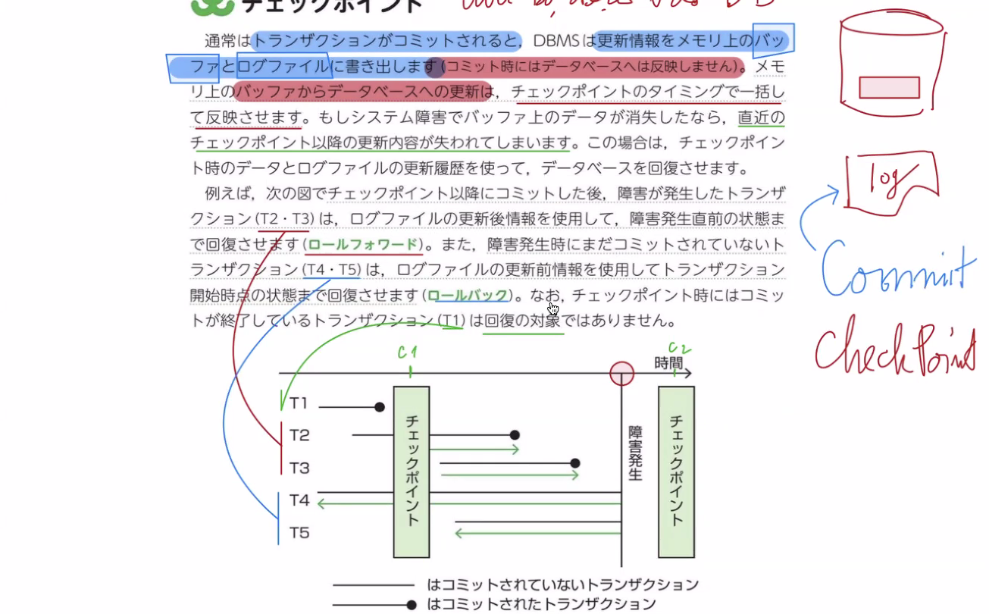
Commit | Ghi vào file log, buffer
Checkpoint | Lưu các file log vào DB

Data Dictionary |  | Nơi lưu những rule cụ thể của dự án (field: name: char (200))

Flow login
 | 1. user gửi username, password
 | 2. tạo và gửi accesstoken, refreshtoken về cho user, lưu token vào DB
 | 3. check userpermistion
 |  | 3.1 xác thực token
 |  | 3.2 check user permistion
 | 4. server gửi lại token cho client (chứa thông tin permistion)
 | 5. hiển thị mà hình phù hợp với quyền hạn của người dùng
 | 6. server kiểm tra permistion mỗi lần user thực hiện 1 hành động (CRUD)

DB phân quyền
 | User
 | *…* | Userrole
 | Role
 | *…* | Permistion
 | Function
Check quyền token từ client và so sánh với quyền trong DB

user_id
 | role_cd
 |  | role
 |  |  | permission | funtion
 |  |  |  | function.path, function.method

process
loginvue
 | authStore.login
 |  | authService.signIn(data)
 |  |  | callAPI đến controller
 |  |  |  | Controlller nhận request

Quy trình xử lý phân quyền
1. Đăng Nhập: Người dùng đăng nhập và nhận token từ BE.
2. Gửi Yêu Cầu Được Bảo Vệ: Mỗi khi gửi yêu cầu đến BE, FE gửi kèm token trong phần tiêu đề Authorization.
3. Xác Thực Token và Kiểm Tra Quyền:
BE xác thực token và trích xuất userId.
BE kiểm tra quyền của người dùng dựa trên userId.
Nếu người dùng có đủ quyền, BE xử lý yêu cầu. Nếu không, BE trả về lỗi quyền (403 Forbidden) hoặc lỗi xác thực (401 Unauthorized).

Quy trình này đảm bảo rằng mỗi yêu cầu từ người dùng đều được kiểm tra kỹ lưỡng về tính hợp lệ của token và quyền truy cập, đảm bảo tính bảo mật và phân quyền trong hệ thống.

User đăng nhập sẽ tạo token
 | token bao gồm header, payload, chữ ký
 |  | header | JWT, thuật toán mã hoá
 |  | payload | thông tin user (user_id, user_name)
 |  | Signature(chữ ký) | tạo bởi khoá bí mật, header, payload
 |  |  | trả token về cho user
 |  |  |  | Sử dụng khoá đối xứng (common key) để xác thực token mà không cần truy cập vào DB]
 |  |  |  |  | phía máy chủ sẽ phân tích token mà máy khách gửi đến để xác thực và ủy quyền truy cập. Quá trình này thường được thực hiện như sau:
 |  |  |  |  |  | 1. Nhận Token: Máy chủ nhận token từ máy khách thông qua yêu cầu HTTP hoặc giao thức tương tự.
 |  |  |  |  |  |  | 2. Phân Tích Token: Máy chủ sẽ phân tích token để trích xuất thông tin quan trọng như thông tin người dùng, quyền truy cập, thời gian hết hạn, v.v.
 |  |  |  |  |  |  |  | 3. Xác Thực Chữ Ký (Signature Verification): Máy chủ sử dụng cùng một common key hoặc shared secret mà nó đã chia sẻ trước đó với máy khách để xác thực chữ ký của token. Nếu chữ ký hợp lệ, điều này chỉ ra rằng token không bị sửa đổi và được tạo ra bởi một bên đã được phê duyệt.
 |  |  |  |  |  |  |  |  | 4. Kiểm Tra Thời Gian Hết Hạn: Máy chủ kiểm tra thời gian hết hạn của token để đảm bảo rằng token vẫn còn hiệu lực. Nếu token đã hết hạn, máy chủ sẽ từ chối truy cập.
 |  |  |  |  |  |  |  |  |  | 5. Kiểm Tra Quyền Truy Cập (Optional): Nếu cần thiết, máy chủ có thể kiểm tra xem người dùng có quyền truy cập vào tài nguyên hoặc thực hiện hành động cụ thể không.
 |  |  |  |  |  |  |  |  |  |  | 6. Trả Lời Yêu Cầu: Dựa trên kết quả của quá trình xác thực, máy chủ sẽ phản hồi cho máy khách với kết quả tương ứng (thường là một phản hồi thành công hoặc không thành công).
"hardcode" (hoặc hard-coding) là việc nhập trực tiếp dữ liệu hoặc giá trị cố định vào mã nguồn của chương trình thay vì sử dụng biến hoặc cấu hình từ bên ngoài.

sharedString | Tạo con trỏ đến dữ liệu thực sự
 | Dùng để tạo file, chứa sharedString, dù có thay đổi UI như nào cũng vẫn không ảnh hưởng đến chuỗi sharedString thật sự, và khi đọc vẫn là value của sharedString

